CH
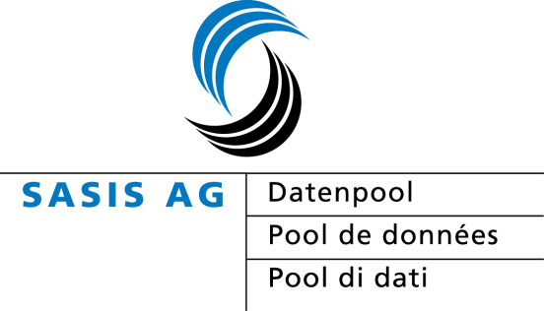
SASIS AG statistique des assurés 2012 selon la date de décompte
Extrapolés à 100% avec les données de la compensation des risques 2009 - 2012 et de la statistique en matière d'asile 2009 - 2012; les données ne sont pas historisées

Canton: Suisse
 | 2009 |  | 2010 |  |  |  | 2011 |  |  |  | 2012
 | Prestations brutes en valeur absolue | Par assuré en valeur absolue | Prestations brutes en valeur absolue | Augment- ation en % PB | Par assuré en valeur absolue | Augment- ation en % par assuré | Prestations brutes en valeur absolue | Augment- ation en % PB | Par assuré en valeur absolue | Augment- ation en % par assuré | Prestations brutes en valeur absolue | Augment- ation en % PB | Par assuré en valeur absolue | Augment- ation en % par assuré
Assurés Pool de données | 7,575,595 |  | 7,774,251 |  |  |  | 7,881,824 |  |  |  | 7,950,831
Assurés comp. des risques* | 7,732,768 |  | 7,801,547 | 0.9% |  |  | 7,881,118 | 1.0% |  |  | 7,881,118 | 0.0%
Couverture | 97.97% |  | 99.65% |  |  |  | 100.00% |  |  |  | 100.00%
Hôpital stationnaires | 5,508,841,771 | 712 | 5,587,836,580 | 1.4% | 716 | 0.5% | 5,688,699,175 | 1.8% | 722 | 0.8% | 5,851,897,498 | 2.9% | 736 | 2.0%
Hôpital ambulatoires | 3,775,857,152 | 488 | 4,029,129,677 | 6.7% | 516 | 5.8% | 4,297,693,350 | 6.7% | 545 | 5.6% | 4,553,611,215 | 6.0% | 573 | 5.0%
Traitements des médecins | 4,925,166,958 | 637 | 5,099,136,557 | 3.5% | 654 | 2.6% | 5,276,594,328 | 3.5% | 669 | 2.4% | 5,506,546,154 | 4.4% | 693 | 3.5%
Médicaments médecins | 1,605,362,785 | 208 | 1,592,725,955 | -0.8% | 204 | -1.7% | 1,602,145,205 | 0.6% | 203 | -0.4% | 1,631,616,350 | 1.8% | 205 | 1.0%
Médecins laboratoire | 417,451,878 | 54 | 365,641,705 | -12.4% | 47 | -13.2% | 377,705,147 | 3.3% | 48 | 2.2% | 390,885,733 | 3.5% | 49 | 2.6%
Pharmacies | 3,198,792,652 | 414 | 3,207,354,735 | 0.3% | 411 | -0.6% | 3,203,763,846 | -0.1% | 406 | -1.1% | 3,269,373,354 | 2.0% | 411 | 1.2%
EMS | 1,792,646,915 | 232 | 1,810,297,602 | 1.0% | 232 | 0.1% | 1,758,942,756 | -2.8% | 223 | -3.8% | 1,809,206,696 | 2.9% | 228 | 2.0%
Physiothérapeutes | 559,924,114 | 72 | 593,208,432 | 5.9% | 76 | 5.0% | 603,437,944 | 1.7% | 77 | 0.7% | 616,565,059 | 2.2% | 78 | 1.3%
Laboratoires | 522,673,851 | 68 | 544,673,009 | 4.2% | 70 | 3.3% | 586,634,967 | 7.7% | 74 | 6.6% | 625,497,804 | 6.6% | 79 | 5.7%
Soins à domicile | 503,517,019 | 65 | 530,315,010 | 5.3% | 68 | 4.4% | 557,158,917 | 5.1% | 71 | 4.0% | 599,309,034 | 7.6% | 75 | 6.6%
Autres* | 935,642,430 | 121 | 993,465,616 | 6.2% | 127 | 5.2% | 1,014,672,859 | 2.1% | 129 | 1.1% | 1,063,091,055 | 4.8% | 134 | 3.9%
Total | 23,745,877,525 | 3,071 | 24,353,784,877 | 2.6% | 3,122 | 1.7% | 24,967,448,495 | 2.5% | 3,168 | 1.5% | 25,917,599,953 | 3.8% | 3,260 | 2.9%

* Divers prestataires de services et non assignables

Source:
- SASIS AG-pool de données annuelles, selon la date de décompte, mandant santésuisse, extraction de données 22.05.2013 |  |  |  |  |  |  |  |  |  |  |  | © 2013 SASIS AG Solothurn

